質問_05
仕様確認

 | 質問1:再度、確認させてください。アイコン①とアイコン②はそれぞれ何の機能ですか？
②
会議を離れる
しばらく会議から退会する
①
しばらく会議から退会する

 |  |  |  |  |  |  |  |  |  |  | 回答1:

 |  |  | ※参考：過去の関連質問
 |  |  |  | 質問_01.xlsx:下図の『質問5』のアイコンは、何の機能ですか？

 | 質問2:Agenda領域の記載内容を設定する画面フローを教えてください
 |  | ※表示/非表示の方法ではなく、内容はどこで書くのかを教えてください。
 |  | 例)直接、画面上に書くのですか？誰が書くのですか？(主催者ですか？誰でも書けるのですか？)

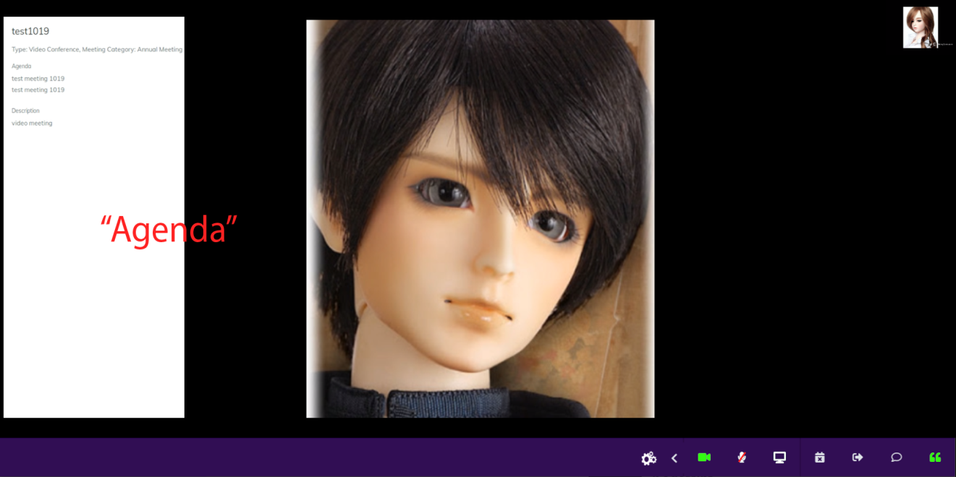
誰が、いつ、どうやってこの内容を書いているのでしょうか？
 |  |  |  |  |  |  |  |  |  |  |  | 回答2:
 |  |  |  |  |  |  |  |  |  |  |  |  | 会議情報（日付、タイトルなど）。
 |  |  |  |  |  |  |  |  |  |  |  |  | 誰もそれを書きません。

 |  |  | ※参考：過去の関連質問
 |  |  |  | 質問_02.xlsx
 |  |  |  |  | 質問2:前回下図の赤丸部分のボタンは、『「Hide Agenda」ボタンです。』と回答を頂きました。
 |  |  |  |  | Agendaの表示のフローを教えてください。
 |  |  |  |  | もしAgendaを設定するのであれば、どのような設定フローか教えてください。

 | 質問3：会議中に「戻る」アイコンを押したらどんな画面を表示するのですか？ |  |  |  |  |  |  |  |  | 回答3:
 |  | 会議は継続したまま、別の画面に移動するのですか？ |  |  |  |  |  |  |  | 削除します。
 |  |  |  |  |  |  |  |  |  | それはあなたが必要としない機能です。

 |  |  |  | ※参考：過去の関連質問
 |  |  |  |  | 質問_01.xlsx
 |  |  |  |  |  | 質問6:下図の『質問6』を押下すると他の機能アイコンが表示されますか？
 |  |  |  |  |  | その場合、どのような機能がありますか？

 | 質問4:下記画面の”Enable Chat”と,画面共有のOn/Offの働きを教えてください。
 |  | ”Enable Chat” をOffの場合、会議中はずっと、Chatが使えないのでしょうか？
 |  | あるいは、会議の初期状態だけを設定しているのでしょうか？”Enable Chat” をOffでも会議中にChatをOnにできますか？

 |  |  |  |  |  |  |  |  | 回答4:
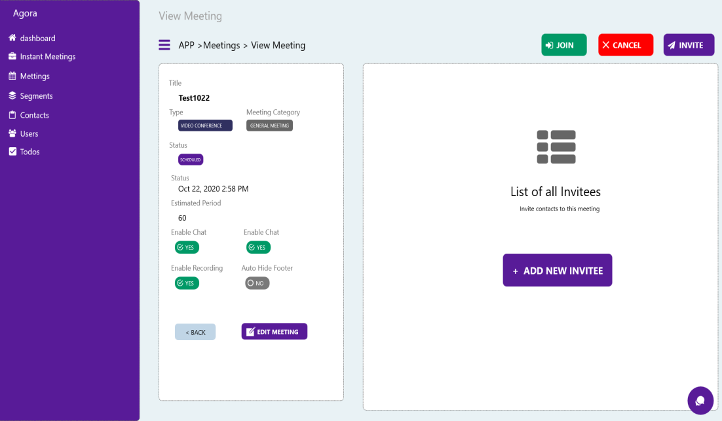

enable screen sharing

enable chat

参加者を招待するための画面フローを教えてください。
 | 質問5:Instant Meetingsではどのように参加者の招待をするのですか？ |  |  |  |  |  |  | 回答5:
 |  |  |  |  |  |  |  | バージョン1.0でこの機能を削除します

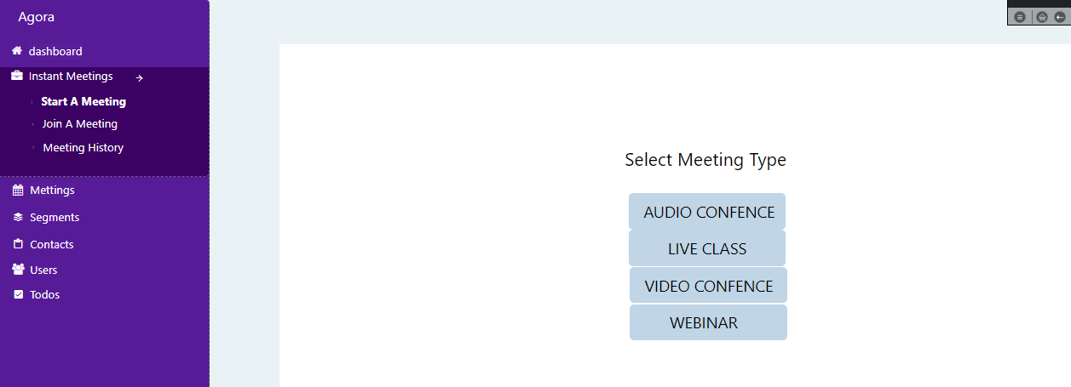
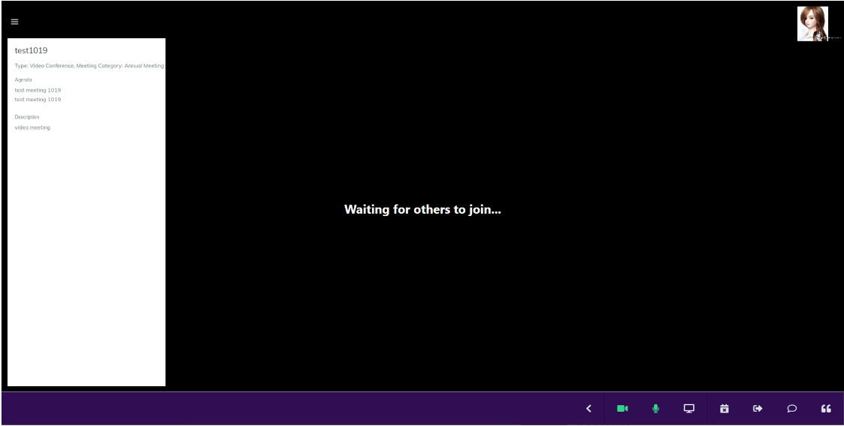



 | 質問6：下記画面は会議前の画面です。この状態からどのようなフローで会議を開始するのでしょうか？ |  |  |  |  |  |  |  |  |  |  |  |  |  | 回答6:

1:1 ミーティング（参加時）
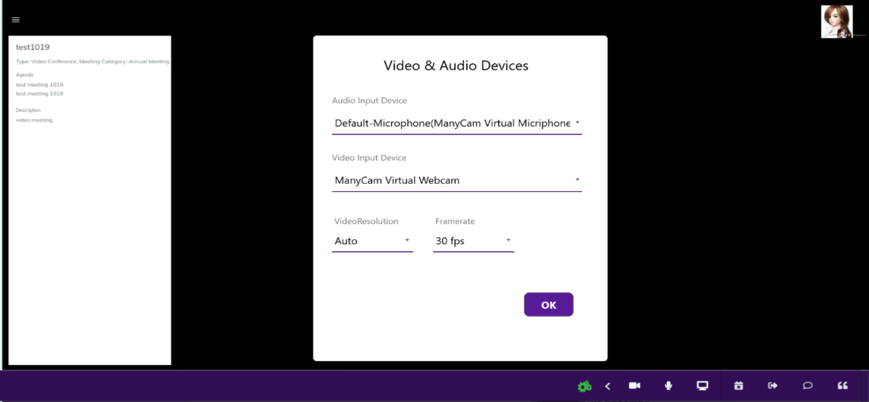

この間の画面フローが不明です。

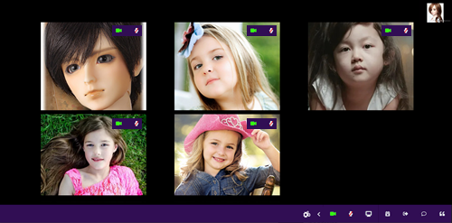

1:n ミーティング（参加時）

 |  |  |  |  | ※参考：過去の関連質問
 |  |  |  |  |  | 質問_02.xlsx
 |  |  |  |  |  |  | 質問7-2：このアイコンは、会議開始前、会議開始後どちらに表示しているのですか？

 | 質問7:下図の赤丸のアイコンはChatアイコンですか？このアイコンを押した後の画面フローを教えてください。 |  |  |  |  |  |  |  |  |  |  |  |  |  | 回答7:


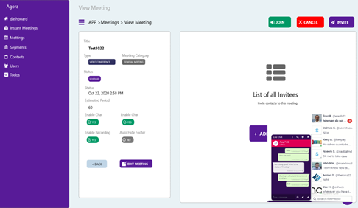

このアイコンを押下した後の画面フローを教えてください。

 | 質問8:再度質問させてください。下記の①～③はそれぞれ何を意味しているのでしょうか？ |  |  |  |  |  |  |  |  |  |  |  |  | 回答8:
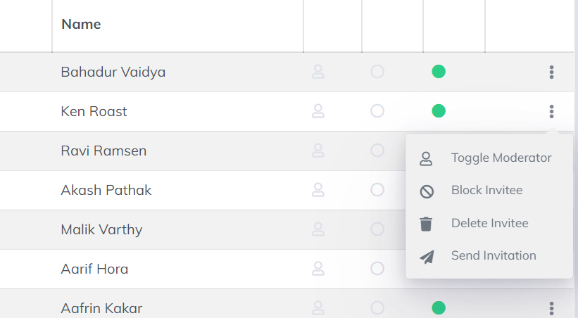
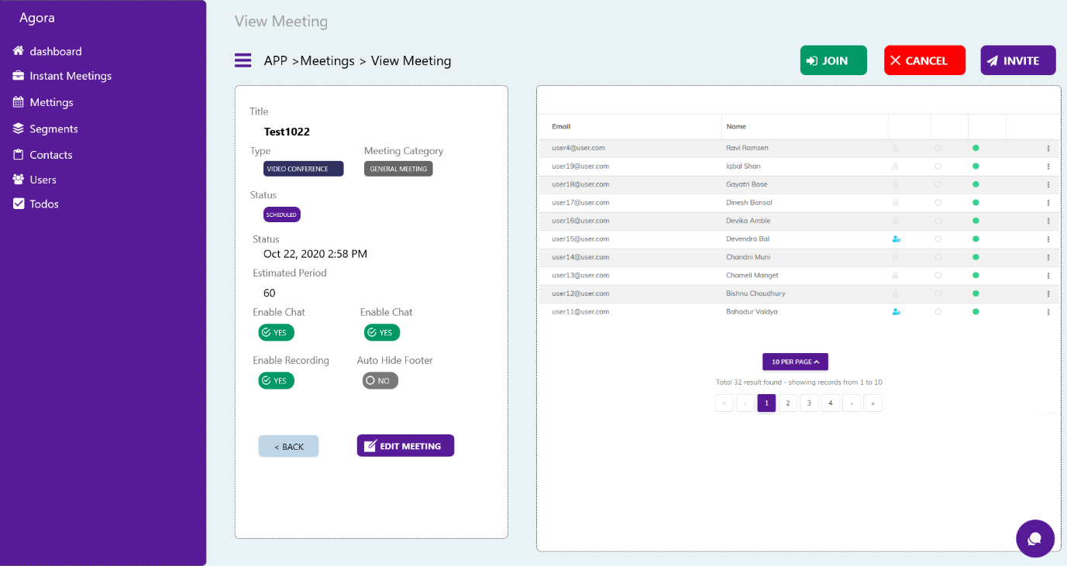
出席者
モデレータ

招待者

 |  |  | ※参考：過去の関連質問
 |  |  |  | 質問_02.xlsx
 |  |  |  |  | 質問9-3:下図の『質問9-3』の記号、アイコンの意味を教えてください。

